PASSO A PASSO


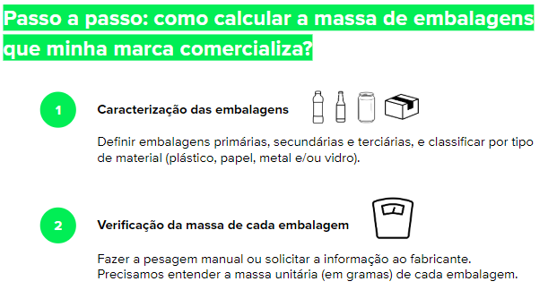

Ao lado está um rápido passo a passo para auxiliar no cálculo da sua massa de embalagens que deve ser feito na próxima aba. Se ainda assim tiver dúvidas sobre como calcular e como compensar o impacto ambiental das embalagens, entre em contato conosco por meio do e-mail: contato@eureciclo.com.br

